2.레이아웃
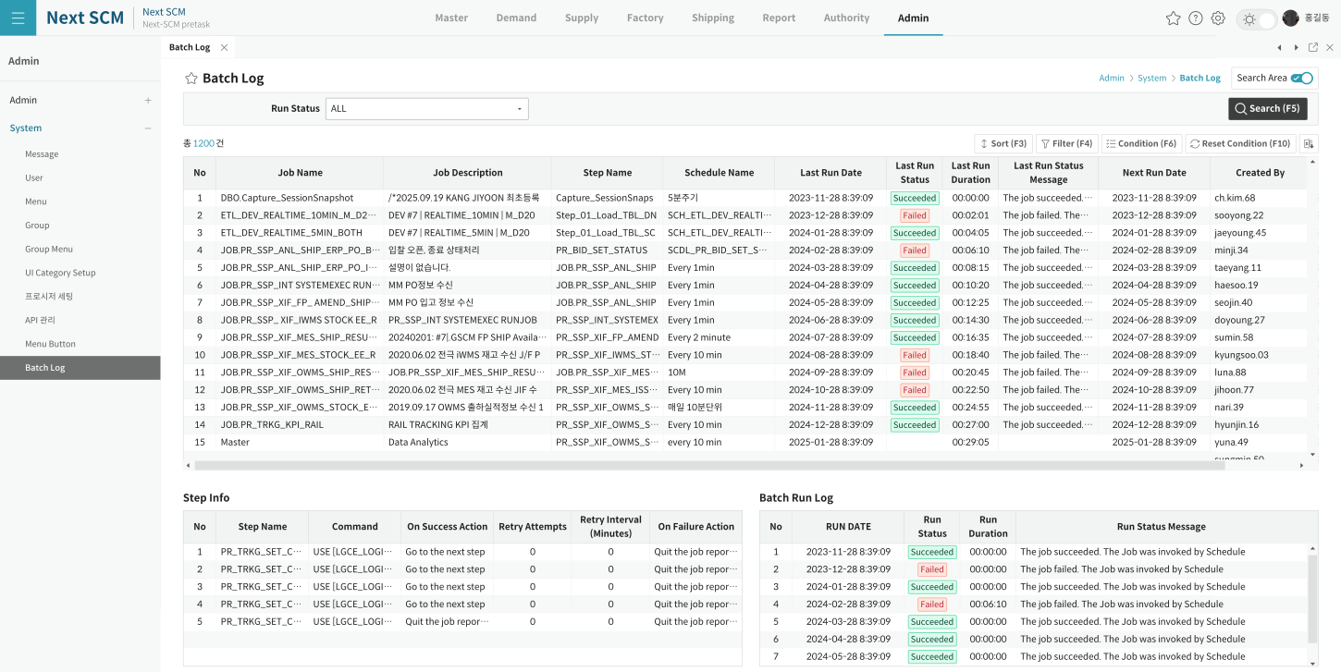
영역 구성
영역 | 내용 | 컴포넌트 | 비고
SearchArea | Schema/Procedure Name/Update YN | Form | 3시트
상단 | 프로시저 목록 (procList) | ProcedureListGrid | dblClick→Info
하단 | 파라미터/상세 (procInfo) | ProcedureInfoGrid
SubTitle | Search·Save (activeGrid 대상) | SubTitle | Insert/Delete false

TO-BE Figma (Admin > System > 프로시저 세팅, 1920x963)
https://www.figma.com/design/c9VYF8oleb9TczKeFWi4ka/Next-SCM-Working-File_260309?node-id=6139-143031

